关系图
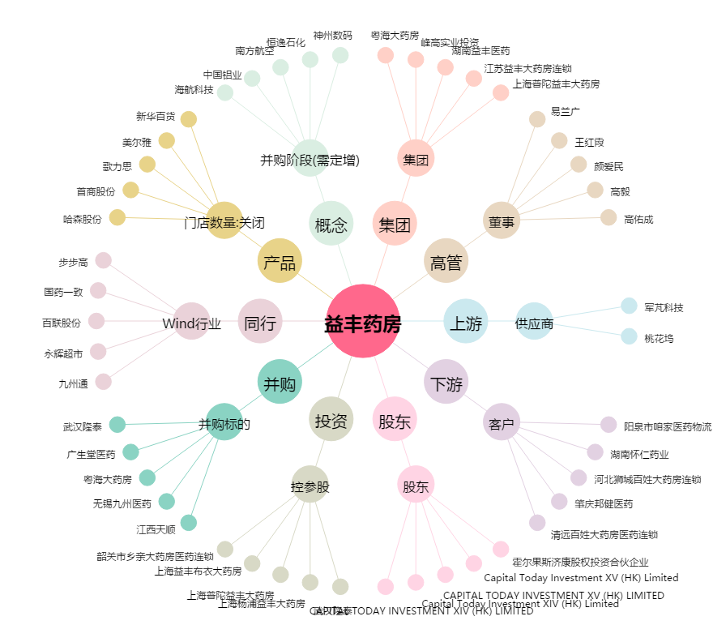
益丰药房[603939.SH] - 关系概览图

